광호
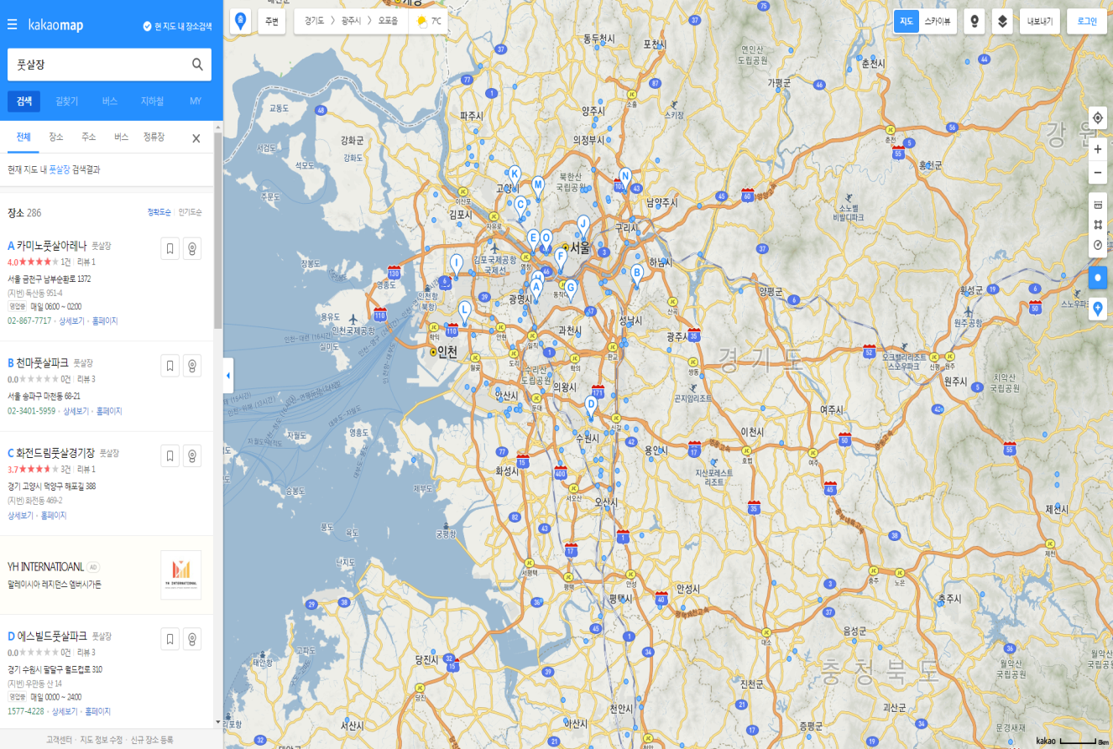
 |  |  |  | 첫 화 면 (index)
1 | Introduction | 주요 기능 | 1 - 1 첫화면 Index 페이지를 통해서 UI 출력 (위치 정보 통해서 접속 위치 기반)
 |  |  | 1 - 2 위치 선택 시 현재 예약 가능한 풋살장 조회 및 예약기능
 |  |  | 1 - 3 용병 모집 및 매치 지원 카테고리와 풋살 경기 조인 관리 기능 및 게시물관리
 |  |  | 1 - 4 자체 리그 진행으로 리그 기능 카테고리 지원
 |  |  | 1 - 5 회원 관리 기능 등록되어있는 팀 , 선수, 구장 관리(운영자페이지)
 |  |  | 1 - 6 풋살장 등록 기능 풋살장 주인이 홈페이지 측에
 |  |  | 자신의 풋살 구장을 등록하고 관련 정보를 조회 및 접근이 가능하게 함
 |  |  | 1 - 7 고객센터 및 Q&A 문의
2 | Body | 구현기능 | 2 - 1 첫 화면에 위치정보를 받아아서 마크업을 통해
 |  |  | 현재 위치 기반으로 예약이 가능한 지역을 지도 형태로 첫화면에 표시
 |  |  | 2 - 2 선택한 지역의 예약 가능한 풋살구장들을 나열 후에 예약기능과 지점 소개를 통해
 |  |  | 시설물과 찾아오는 길 구장 연락처 및 평점을 출력한다.
 |  |  | 2- 3 - 1매치 신청 페이지를 통해 매치를 원하는 팀이 매치등록을 통해 게시글을 작성하고
 |  |  | 매치를 원하는 팀이 게시글에 신청버튼을 통해 신청내용을 작성자에게 넘기면 신청한 내용이 순서대로 들어간다.
 |  |  | 2 - 3 - 2 용병모집 페이지를 통해 용병이 필요한 팀이 구하는 게시글을 작성하기도하고 경기가 뛰고싶은 용병이 직접 게시물을 작성해서 지원등록을 한다.
 |  |  | 2 - 4 리그 페이지를 통해 자신의 팀등록 기능(팀정보를 기입) , 선수 등록 기능, 리그접수(팀기능)
 |  |  | 2 - 5 관리 페이지를 통해 등록되어있는 팀들의 관리와 선수들 관리 및 리그 관련 정보 및 등록되어있는 구장 관리 기능
 |  |  | 2 - 6 풋살구장 주인의 자신의 구장을 등록(구장 정보 기입)
 |  |  | 2 - 7 고객센터 및 Q&A 문의

3 | Conclusion | 결론 | 풋살구장 예약을 원하는 팀의 풋살장 대관 예약을 지원하는 것을 주기능으로 하지만
 |  |  | 자신이 속한 팀이 없더라도 자유롭게 풋살을 즐기고 홈페이지 측 혹은 후원단체에서 주최하는 경기를 공지 및 진행을 지원.

